상품제안서
아이앤어스 캡슐세탁세제 실내건조용 100개입 프리지야향 | 상품코드: S43133

 |  |  |  |  |  |  | 02-713-8555 | www.synergygift.co.kr
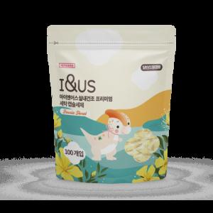 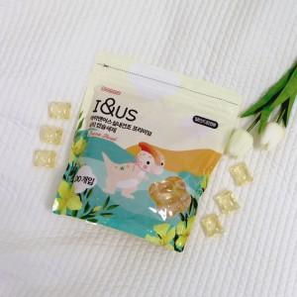

【상세/제작정보】 | 1. 눅눅함 ZERO 실내건조용!<br>2. 식물성 글리세린으로 대체 발암물질 EQ프리 <br>3. 우리가족을 위한 안심성분 EWG 그린등급 식물추출물 6% 함유<br>4. 열탕소독보다 강력은 살균 소독 항균!<br>5. 잔류세제 ZERO!<br>6. 한 알로 강력 세척 초고농축<br>7. 열탕소독보다 강력한 살균 소독 향균 99.9%<br>8. KTR 23종 유해물질 불검출

【인쇄/포장옵션】 | 스티커 / 포장불가능

【공급단가】 | 수량 | 50~ | 100~ | 500~ | 1,000~ | 2,000~
*VAT별도 | 단가 | 7,800원 | 7,380원 | 7,020원 | 6,840원 | 6,720원

【상품 URL】 | https://www.synergygift.co.kr:443/src/goods_detail.php?gdno=43133

